首页
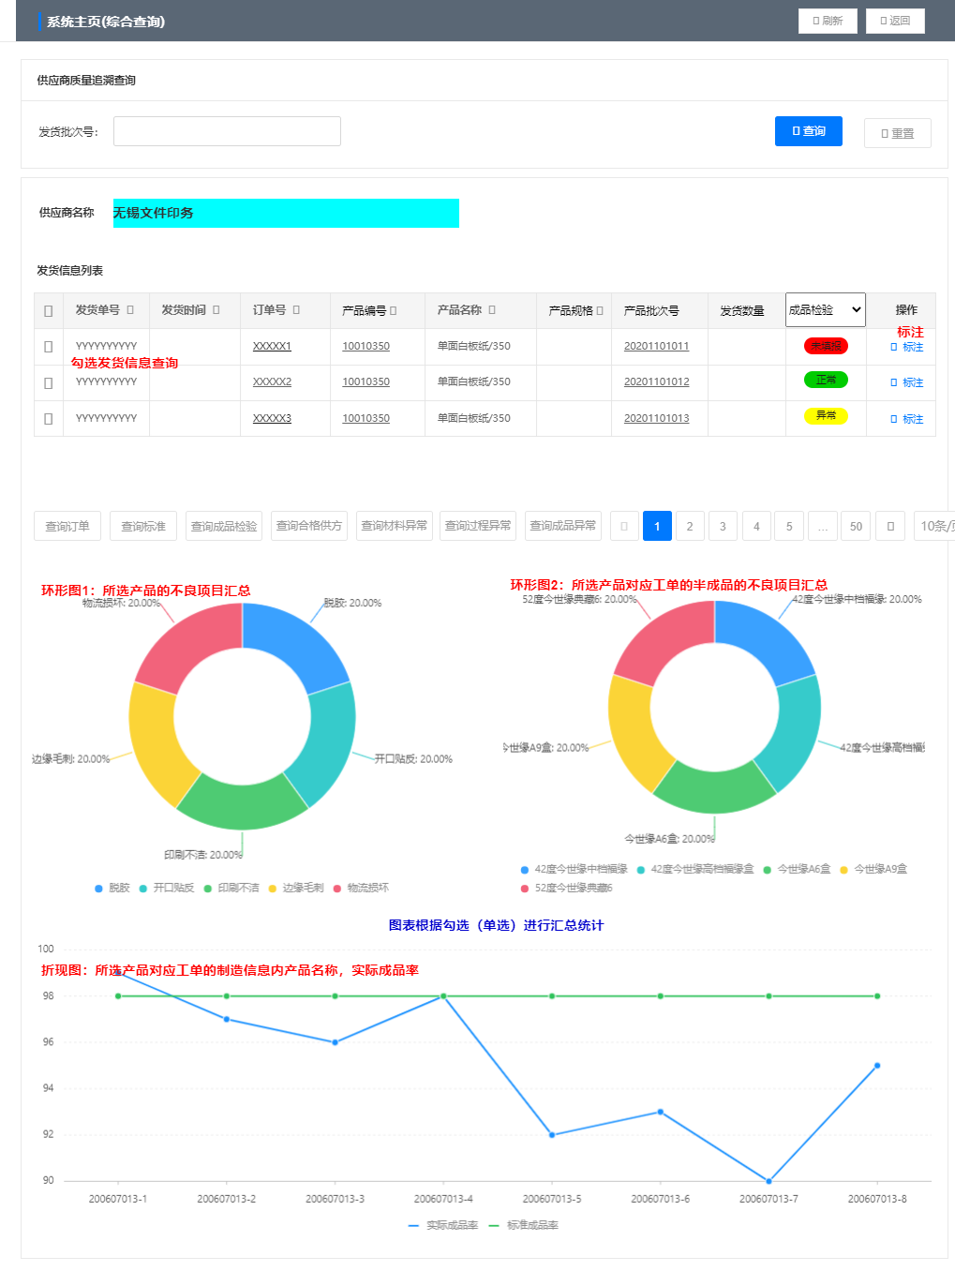
 |  |  |  |  |  |  | 界面链接
 |  |  |  |  |  |  | 标注
 |  |  |  |  |  |  | 查询订单
 |  |  |  |  |  |  | 查询标准
 |  |  |  |  |  |  | 查询成品检验
 |  |  |  |  |  |  | 查询合格供方
 |  |  |  |  |  |  | 查询材料异常
 |  |  |  |  |  |  | 查询过程异常
 |  |  |  |  |  |  | 查询成品异常

单头
显示 | 后台字段 | 逻辑
发货批次号 | sd_delivery.dlot
供应商名称 |  | 根据发货批次号从发货信息关联的创建用户检索出供应商名称
检验状态 | qc_result | 成品检验和过程检验下所有单据中的状态，中间有一条为不合格即为异常，如果查询无数据即为未填报 成品检验:qc_prod_check_main.qc_result 过程检验:qc_process_check_main.qc_result
发货信息列表 |  | 查询显示发货信息中订单信息，以发货批次号为查询条件
发货信息列表单选框 |  | 下方按键查询条件以单选框选择后查询

单身
显示 | 发货单号 | 发货时间 | 订单号 | 产品编号 | 产品名称 | 产品规格 | 产品批次号 | 发货数量 | 检验状态 | 操作
逻辑或特殊要求 | 发货单没有要单号 |  |  |  |  |  |  |  | 1、成品检验：sd_delivery.pcode=qc_prod_check_main.pcode 2、过程检验：sd_delivery.pcode=qc_process_check_main.qc_result 3、 0:异常1:合格 | 标注写入发货表
后台字段 | ? | sd_delivery.dtime | sd_delivery.dcode | sd_delivery.pcode | sd_delivery.pname | sd_delivery.pspec | sd_delivery.flot | sd_delivery.qty | 成品检验:qc_prod_check_main.qc_result 过程检验:qc_process_check_main.qc_result

标注
首页
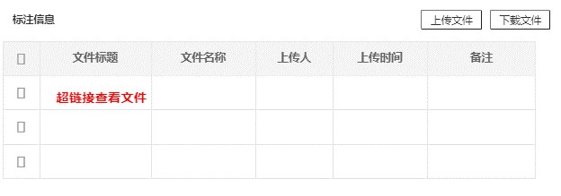

需新建表 | sd_delivery_detail
显示 | ID | 主表ID | 文件标题 | 文件名称 | 上传人 | 上传时间 | 备注
字段 | id | mian_id | file_title | file_name | up_id | up_time | remark
逻辑 |  | sd_delivery.id |  | 手填 | 系统登录人ID | 系统时间
关联 | 与发货批次号关联

查询订单
首页 |  |  |  |  |  |  |  |  |  | 界面链接 |  |  |  | 备注
 |  |  |  |  |  |  |  |  |  | 查询工单 | 查询工单 | 查询详情 | 检验记录 | 四阶查询:比较复杂

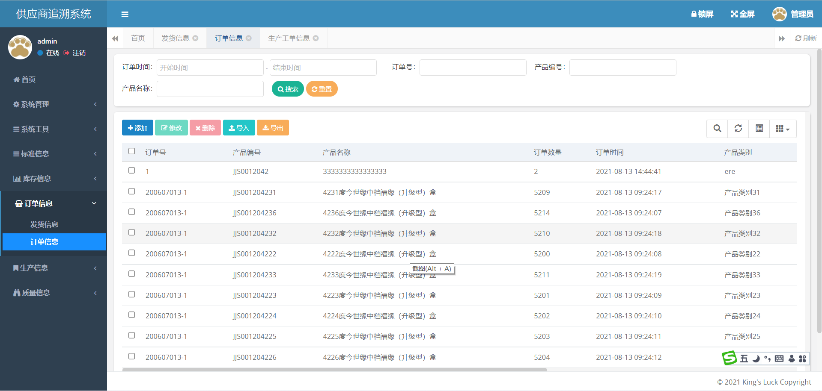

以首页单选框内选择的数据条中订单号为查询条件查询订单号

 | 订单时间 | 订单号 | 产品编号 | 产品名称 | 产品规格 | 产品类别 | 订单数据 | 订单备注 | 工单数据状态
逻辑或特殊要求 | 以首页单选框内选择的数据条中订单号为查询条件查询订单号显示数据 |  |  |  |  |  |  |  | 查询订单下所有工单数据为空时显示未填报，有工单为正常
后台字段

查询工单

查询订单
 |  |  |  |  |  |  |  |  |  |  | 界面链接
 |  |  |  |  |  |  |  |  |  |  | 查询详情

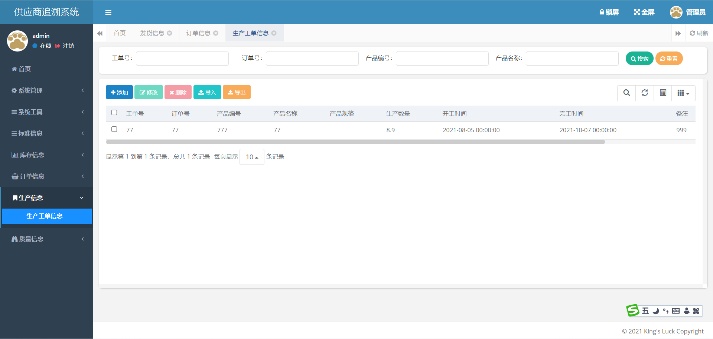

 | 工单号 | 订单号 | 产品编号 | 产品名称 | 产品规格 | 生产数量 | 开工时间 | 完工时间 | 备注 | 过程检验状态
逻辑或特殊要求 | 以查询订单界面单选框后订单号为查询条件（查询为精确查询，因为这里只查询母工单，例母工单号为210703001，子工单为210703001-01） |  |  |  |  |  |  |  |  | 查询订单下所有过程检验为空时显示未填报，有不合格显示异常，否则为正常
后台字段

查询详情
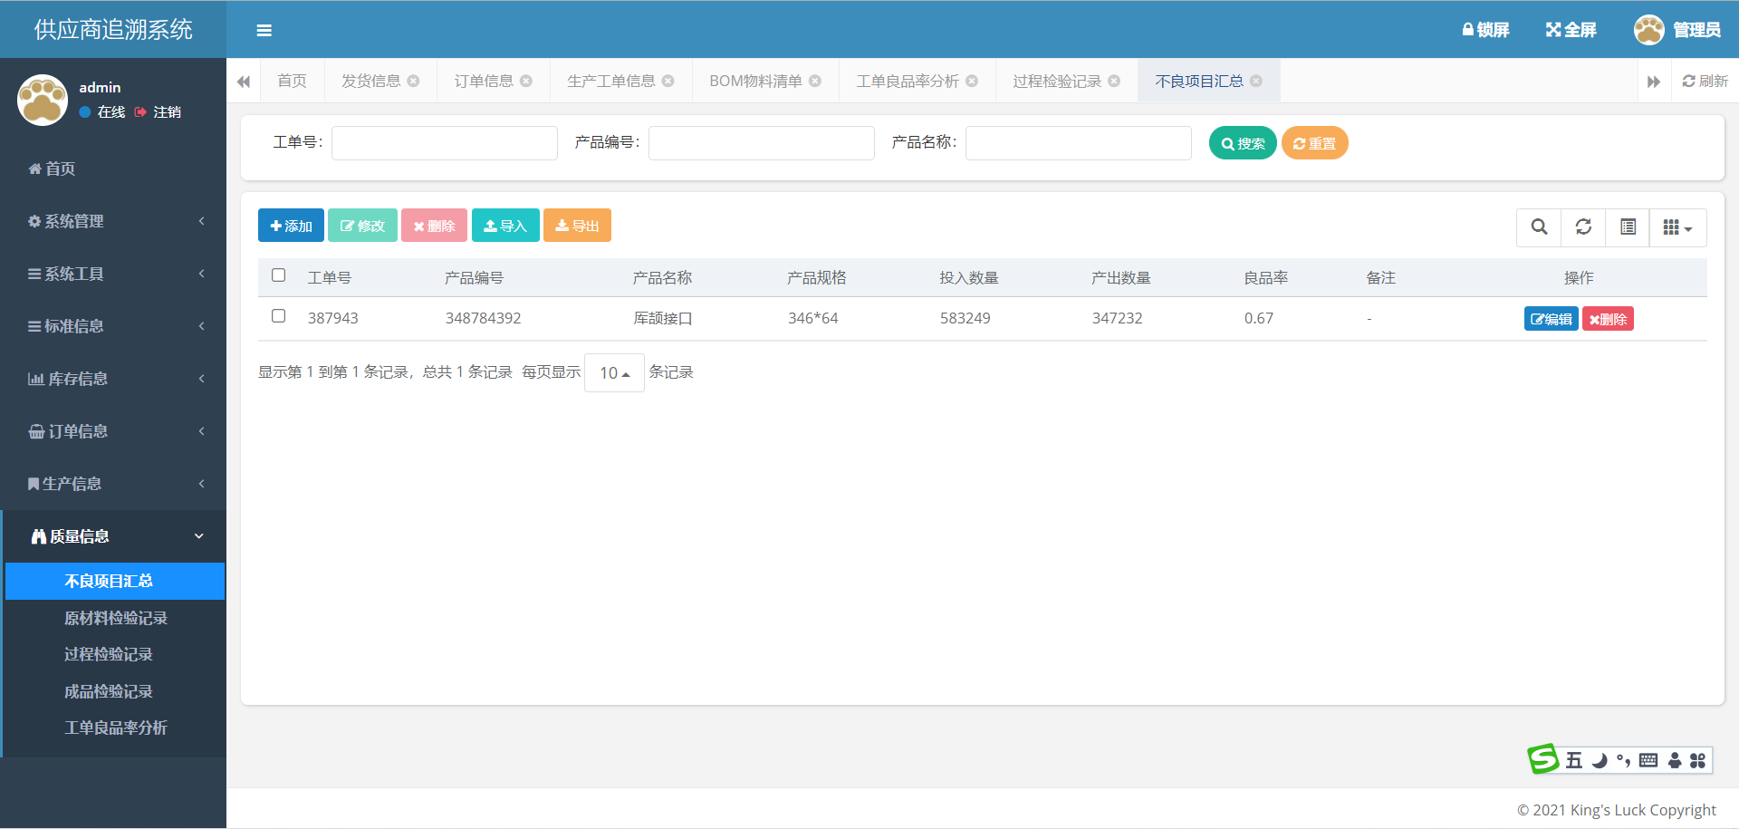
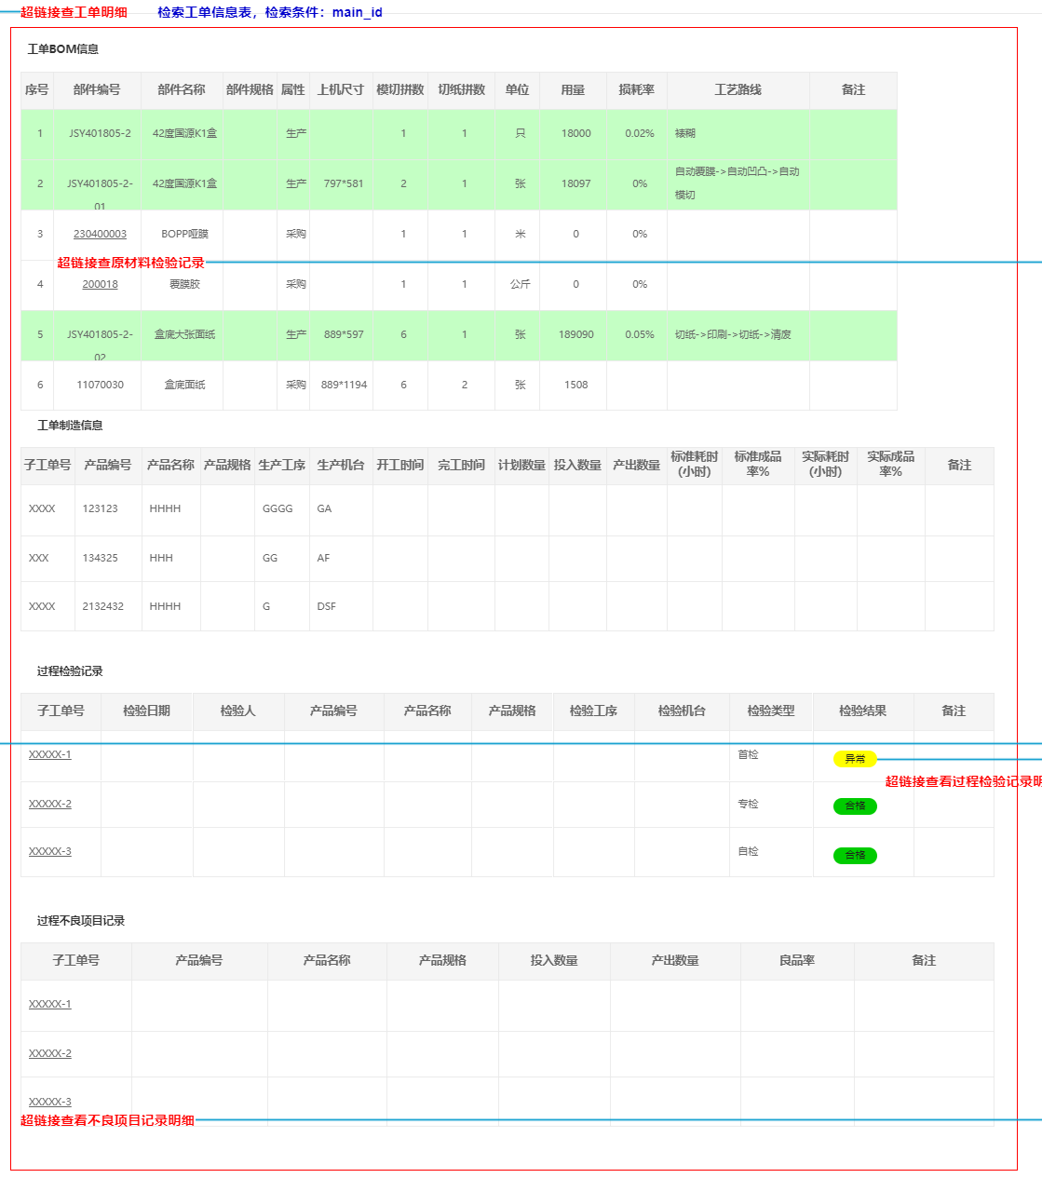
查询工单 | 界面链接
 | 原材料检验记录
 | 过程检验记录
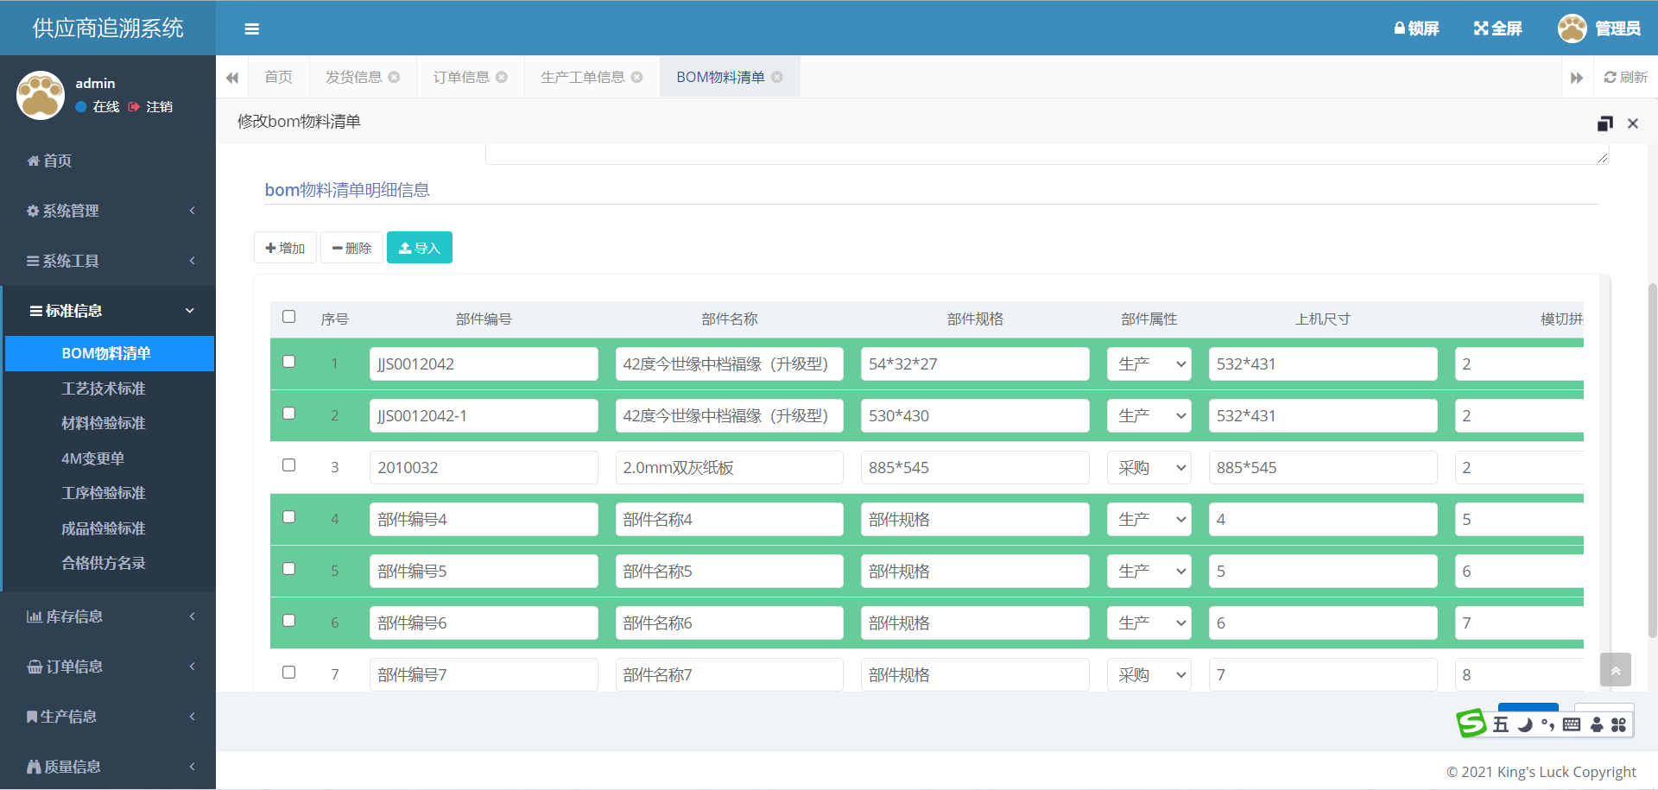
 | 不良项目记录

 |  | 工单BOM信息
 | 逻辑或特殊要求 | 以查询工单界面单选框后产品编号为查询条件
 | 后台字段

不要
不要

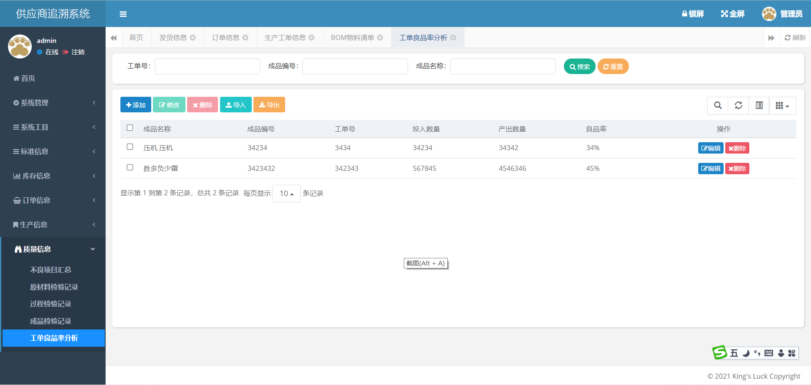
 |  | 子工单号、产品编号、产品名称、产品规格、生产工序、生产机台、开工时间、完工时间 | 投入数量、产出数量、实际成品率
 | 逻辑或特殊要求 | 以查询工单界面单选框后工单号为查询条件（查询为模糊查询，因为这里查询子工单，例母工单号为210703001，子工单为210703001-01） | 以查询订单界面单选框后订单号为查询条件
 | 后台字段

 |  | 过程检验记录
 | 逻辑或特殊要求 | 以查询工单界面单选框后工单号为查询条件（查询为模糊查询，因为这里查询子工单，例母工单号为210703001，子工单为210703001-01）
 | 后台字段

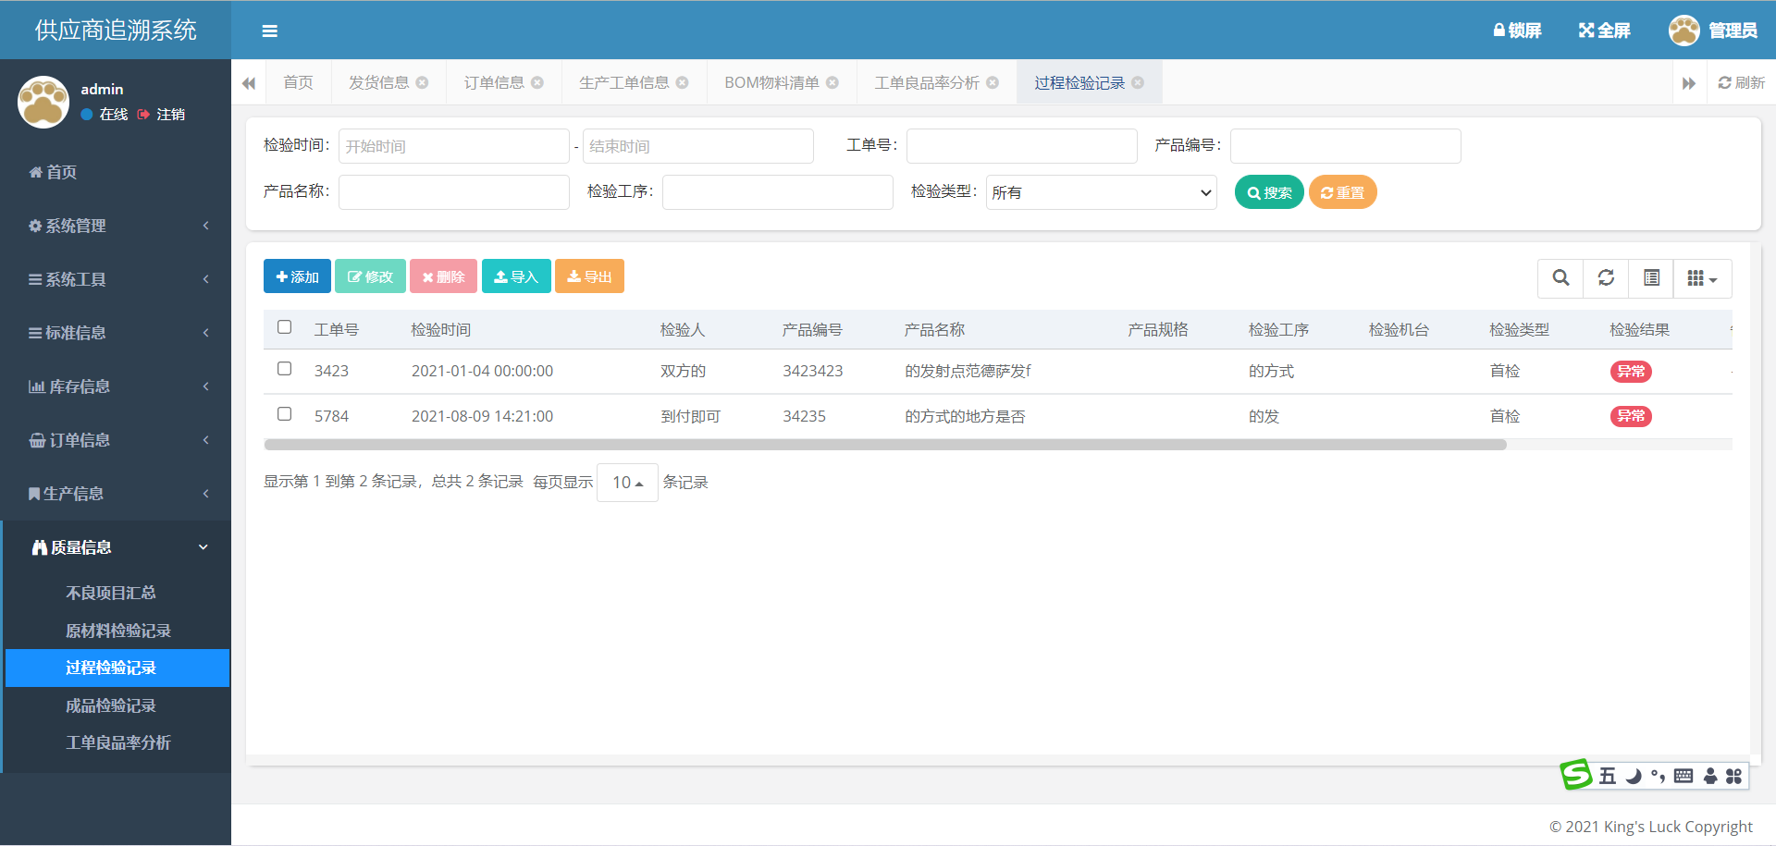

 |  | 过程检验记录
 | 逻辑或特殊要求 | 以查询工单界面单选框后工单号为查询条件（查询为模糊查询，因为这里查询子工单，例母工单号为210703001，子工单为210703001-01）
 | 后台字段

原材料检验记录
查询详情

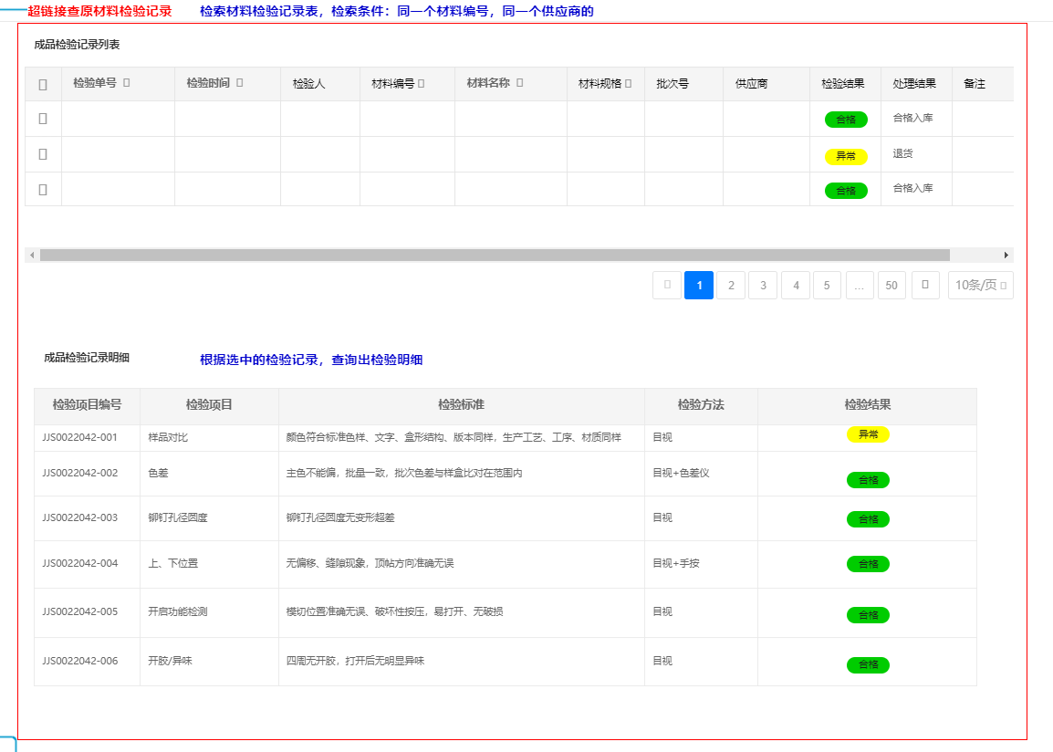
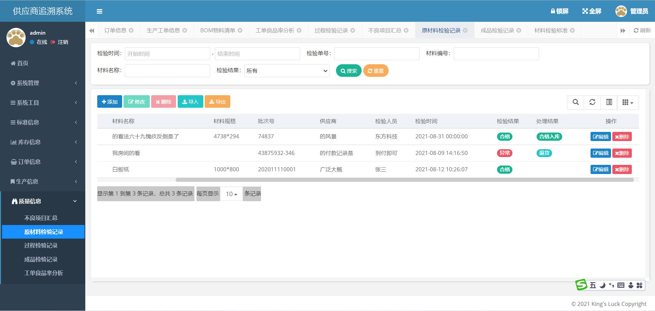
 |  | 原材料检验记录
 | 逻辑或特殊要求 | 以查询详情中点击的材料编号为查询条件，筛查显示材料检验记录
 | 后台字段

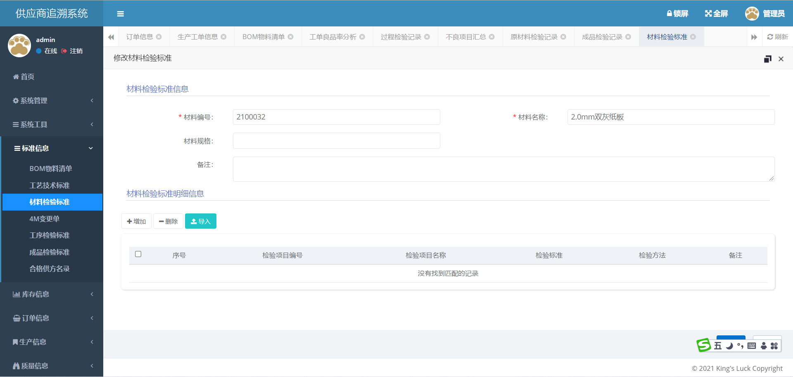

 |  | 原材料检验标准
 | 逻辑或特殊要求 | 以查询详情中点击的材料编号为查询条件，显示材料检验标准信息
 | 后台字段

查询标准
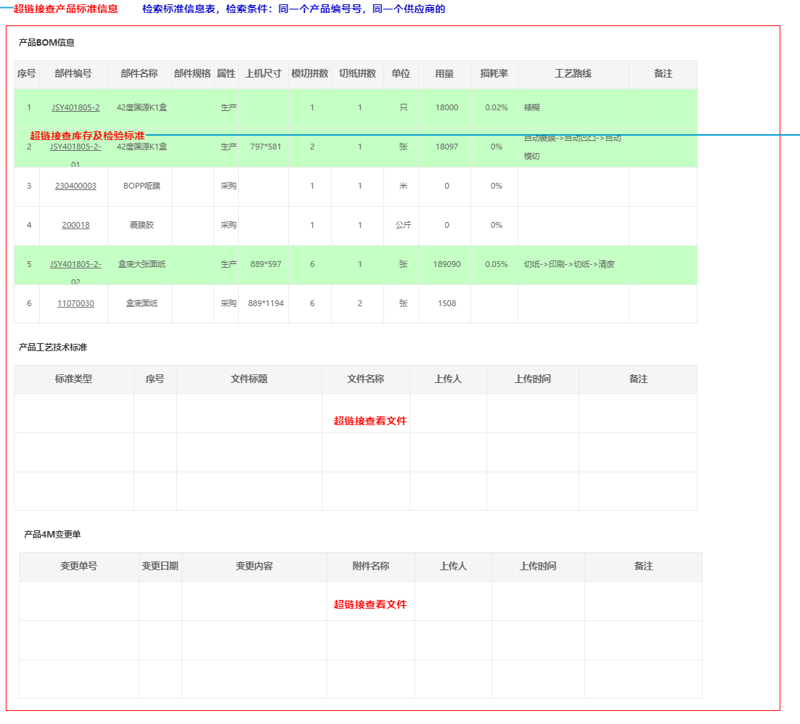
首页 | 界面链接
 | 查库存及检验标准

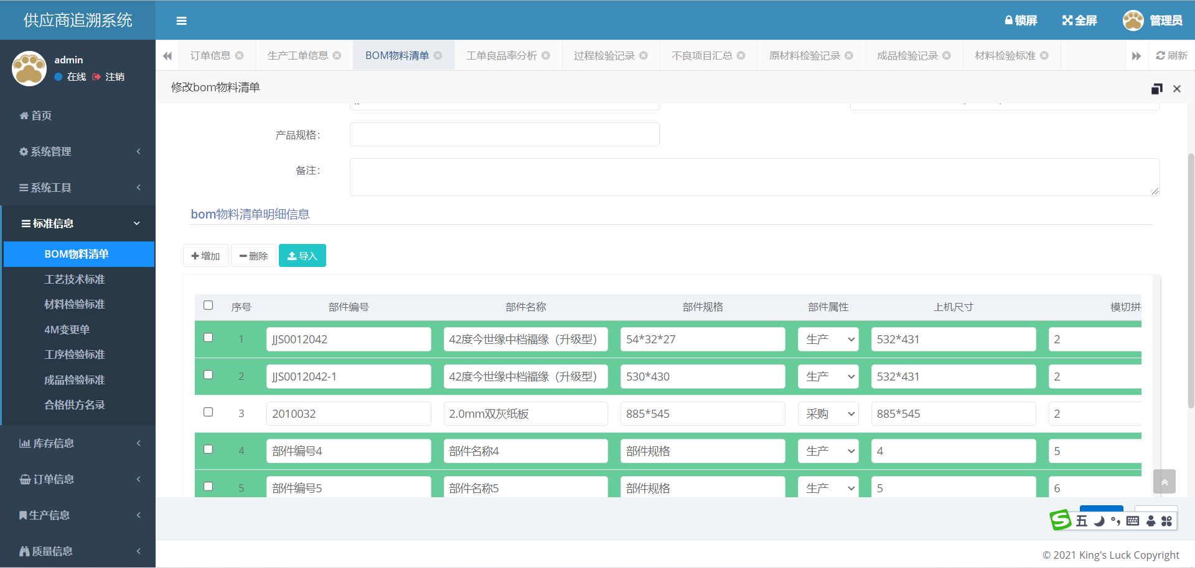
 |  | 产品BOM信息
 | 逻辑或特殊要求 | 以首页单选框选择条中产品编号为查询条件
 | 后台字段

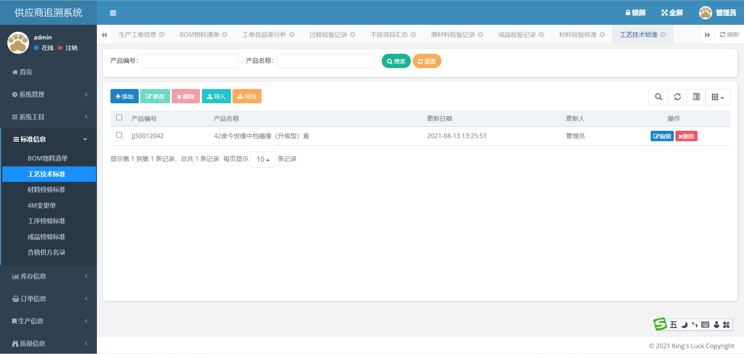

 |  | 产品工艺技术标准
 | 逻辑或特殊要求 | 以首页单选框选择条中产品编号为查询条件
 | 后台字段

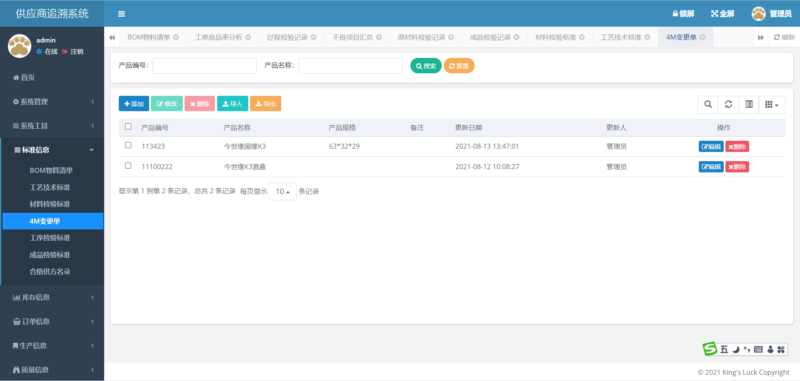
 |  | 产品4M变更单
 | 逻辑或特殊要求 | 以首页单选框选择条中产品编号为查询条件
 | 后台字段

查库存及检验标准
查询标准
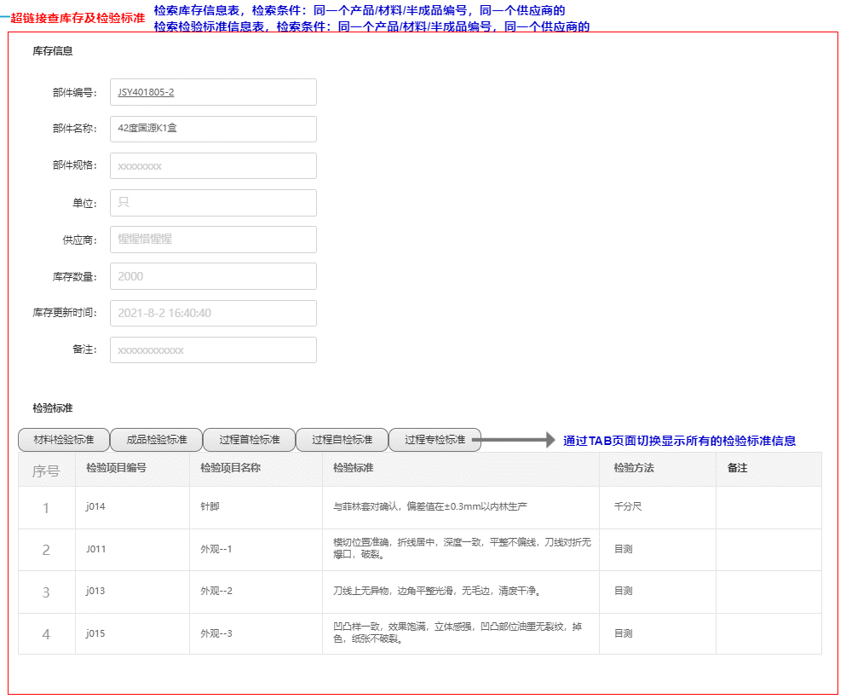

 |  | 部件编号 | 部件名称 | 部件规格 | 单位 | 供应商 | 库存数量 | 库存更新时间 | 备注
 | 逻辑或特殊要求 | 查询标准中点击部件编号为查询条件，点击成品查询成品库，点击半成品查询半成品库，点击材料查询材料库存 |  |  |  |  | 根据最近一单数量
 | 后台字段

 |  | 检验标准
 | 逻辑或特殊要求 | 根据上方部件编号查询显示检验标准
 | 后台字段

查询成品检验
首页

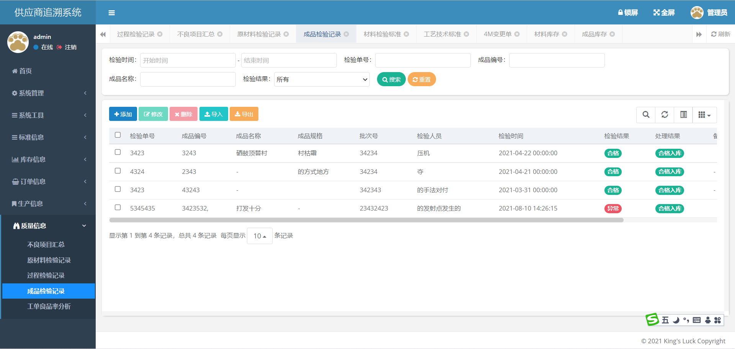

 | 检验标准
逻辑或特殊要求 | 根据首页单选框选择条目中产品编号为查询条件筛选成品检验记录
后台字段

查询合格供方
首页
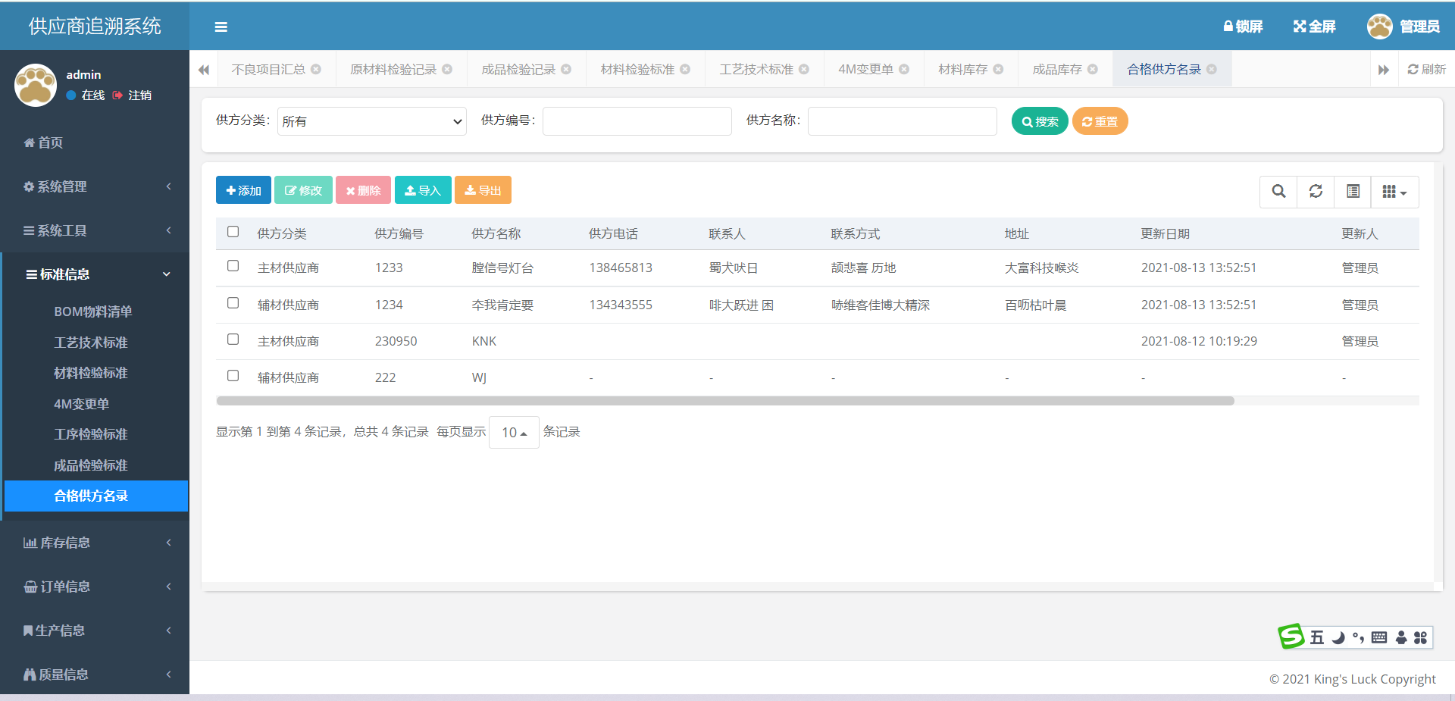

 | 合格供方名录
逻辑或特殊要求 | 直接跳转页面
后台字段

查询材料异常
首页

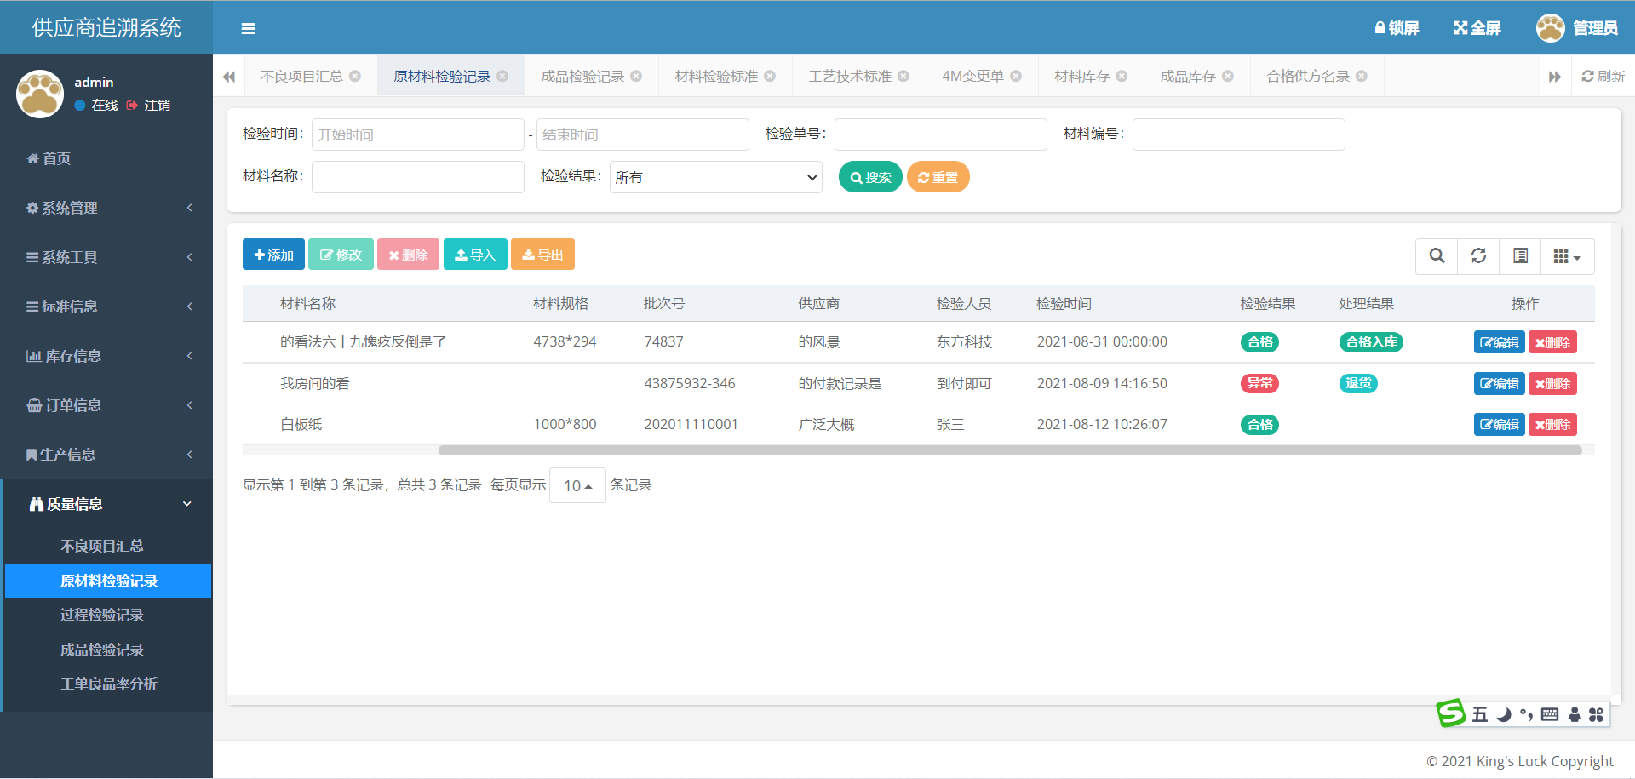

 | 材料异常
逻辑或特殊要求 | 直接跳转页面，筛选出所有检验结果为异常项
后台字段

查询过程异常
首页



 | 过程异常
逻辑或特殊要求 | 直接跳转页面，筛选出所有检验结果为异常项
后台字段

查询成品异常
首页



 | 过程异常
逻辑或特殊要求 | 直接跳转页面，筛选出所有检验结果为异常项
后台字段

